Sheet1
様々な入力画像 に対して、円(ボール)を検出し、検出したボールのx座標に応じて「ロボットの命令」を決定した結果

 | 入力データ |  |  | 出力データ |  |  | 考察
 | 入力画像 | 入力画像幅 | 画像中央 と判定する範囲の幅 （図1参照） | 円検出画像 | 算出した ボールの位置 ※1(x座標) | ロボットの命令 （図1参照）
 | ball1.png | 458 | 21 | ball1_circle.png | 128 | 左旋回 | 期待通りの結果
 | ball2.png | 458 | 21 | ball2_circle.png | 172 | 左旋回 | 期待通りの結果
 | ball3.png | 458 | 21 | ball3_circle.png | 224 | 直進 | 期待通りの結果
 | ball4.png | 458 | 21 | ball4_circle.png | 224 | 直進 | 円が複数検出され、算出したボールの位置が期待通りではなかった また、ロボットへの命令も期待通りではなかった（「右旋回」を期待していた）
 | ball5.png | 458 | 21 | ball5_circle.png | 288 | 右旋回 | 円が複数検出されたが、偶然にも検出されたすべての円のx座標が互いに近い値だったため、ロボットへの命令は期待通りとなった
 | ball6.png | 458 | 21 | ball6_circle.png | 230 | 直進 | 期待通りの結果
 | ※1検出した円が複数ある場合は、半径が一番大きい円を「ボール」とする

図1：画像左側/中央/右側 の判別と ロボット動作の決定

x座標が 「画像幅 / 2」の直線

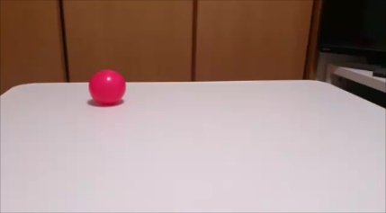

画像左側
画像中央
画像右側

ロボット動作は「左旋回」
ロボット動作は「直進」
ロボット動作は「右旋回」

 | 上記の結果では6枚中2枚で、検出されたボールの位置が期待と異なる
 | →円（ボール）の検出精度を高めるためには・・・
 | ・円検出のメソッドのパラメータを変更する
 | ・ボールの色情報を用いる

